상품제안서
마이프랜드_765VC 무선 청소기 | 상품코드: F24367

 |  |  |  |  |  |  | 02-412-0044 | www.easy1.co.kr
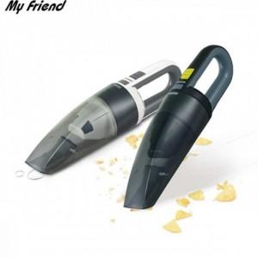

【상세/제작정보】

【인쇄/포장옵션】 | 실크 / 포장불가능

【공급단가】 | 수량 | 50~ | 100~ | 500~ | 1,000~ | 2,000~
*VAT별도 | 단가 | 35,640원 | 34,320원 | 33,000원 | 31,680원 | 30,880원

【상품 URL】 | http://www.easy1.co.kr/src/goods_detail.php?gdno=24367

